Commande
 |  |  |  |  |  |  | DATE DE COMMANDE :

 |  |  |  |  |  |  | REASSORT DISPONIBLE A PARTIR DU 1er AVRIL JUSQU’A AOUT 2025
 |  |  |  |  |  |  | PAGE PHOTOS FIGURINES DES MODELES STOCK
SAS SCAGENTCO |  |  |  |  |  |  |  |  |  |  | BON DE SELECTION PERMANENT CIENTA
Stéphane COPPOLA |  |  |  |  |  |  | NOM CLIENT :
8 rue de la potence 89320 Fournaudin |  |  |  |  |  |  | Adresse livraison :
Tél. 03 86 88 07 32 – 07 67 90 09 50 |  |  |  |  |  |  | Ville : |  |  |  |  |  |  |  |  |  |  |  |  |  |  | CP :
stcoppo9@gmail.com
 |  |  |  |  |  |  | DATE DE LIVRAISON :
 |  |  |  |  |  |  | FRANCO : REASSORT 300€

TOTAL PAIRES : |  | 0
TOTAL CA : |  | 0.00 €
MODELE | MATIERE | COLORIS | 18 | 19 | 20 | 21 | 22 | 23 | 24 | 25 | 26 | 27 | 28 | 29 | 30 | 31 | 32 | 33 | 34 | 35 | 36 | 37 | 38 | 39 | 40 | 41 | 42 | 43 | 44 | 45 | 46 | 47 | QTE | LIV | CA
51 | bride salomé | boucle pression |  |  |  | 8.80 € |  |  |  |  |  |  | 9.40 € |  |  |  | 10.00 € |  |  |  |  | 10.60 €
 | 000 UNI | 90 LAVANDE |  |  |  |  |  |  |  |  |  |  |  |  |  |  |  |  |  |  |  |  |  |  |  |  |  |  |  |  |  |  | 0 |  | 0.00 €
51 | 000 UNI | 02 ROUGE |  |  |  |  |  |  |  |  |  |  |  |  |  |  |  |  |  |  |  |  |  |  |  |  |  |  |  |  |  |  | 0 |  | 0.00 €
51 | 000 UNI | 03 ROSE PALE |  |  |  |  |  |  |  |  |  |  |  |  |  |  |  |  |  |  |  |  |  |  |  |  |  |  |  |  |  |  | 0 |  | 0.00 €
51 | 000 UNI | 77 MARINE |  |  |  |  |  |  |  |  |  |  |  |  |  |  |  |  |  |  |  |  |  |  |  |  |  |  |  |  |  |  | 0 |  | 0.00 €
51 | 000 UNI | 05 BLANC |  |  |  |  |  |  |  |  |  |  |  |  |  |  |  |  |  |  |  |  |  |  |  |  |  |  |  |  |  |  | 0 |  | 0.00 €
 |  |  |  |  |  |  |  |  |  |  |  |  |  |  |  |  |  |  |  |  |  |  |  |  |  |  |  |  |  |  |  |  | 0 |  | 0.00 €
 |  |  |  |  |  |  |  |  |  |  |  |  |  |  |  |  |  |  |  |  |  |  |  |  |  |  |  |  |  |  |  |  | 0 |  | 0.00 €
 |  |  |  |  |  |  |  |  |  |  |  |  |  |  |  |  |  |  |  |  |  |  |  |  |  |  |  |  |  |  |  |  | 0 |  | 0.00 €
MODELE | MATIERE | COLORIS | 18 | 19 | 20 | 21 | 22 | 23 | 24 | 25 | 26 | 27 | 28 | 29 | 30 | 31 | 32 | 33 | 34 | 35 | 36 | 37 | 38 | 39 | 40 | 41 | 42 | 43 | 44 | 45 | 46 | 47 | QTE | LIV | CA
56 | 000 UNI |  |  |  |  | 8.85 € |  |  |  |  |  |  | 9.45 € |  |  |  | 10.05 € |  |  |  |  | 10.65 €
56 | 000 UNI | 02 ROUGE |  |  |  |  |  |  |  |  |  |  |  |  |  |  |  |  |  |  |  |  |  |  |  |  |  |  |  |  |  |  | 0 |  | 0.00 €
56 | 000 UNI | 03 ROSE PALE |  |  |  |  |  |  |  |  |  |  |  |  |  |  |  |  |  |  |  |  |  |  |  |  |  |  |  |  |  |  | 0 |  | 0.00 €
56 | 000 UNI | 05 BLANC |  |  |  |  |  |  |  |  |  |  |  |  |  |  |  |  |  |  |  |  |  |  |  |  |  |  |  |  |  |  | 0 |  | 0.00 €
56 | 000 UNI | 31 JEAN |  |  |  |  |  |  |  |  |  |  |  |  |  |  |  |  |  |  |  |  |  |  |  |  |  |  |  |  |  |  | 0 |  | 0.00 €
56 | 000 UNI | 77 MARINE |  |  |  |  |  |  |  |  |  |  |  |  |  |  |  |  |  |  |  |  |  |  |  |  |  |  |  |  |  |  | 0 |  | 0.00 €
56 | 000 UNI | 12 FUSCHIA |  |  |  |  |  |  |  |  |  |  |  |  |  |  |  |  |  |  |  |  |  |  |  |  |  |  |  |  |  |  | 0 |  | 0.00 €
MODELE | MATIERE | COLORIS | 18 | 19 | 20 | 21 | 22 | 23 | 24 | 25 | 26 | 27 | 28 | 29 | 30 | 31 | 32 | 33 | 34 | 35 | 36 | 37 | 38 | 39 | 40 | 41 | 42 | 43 | 44 | 45 | 46 | 47 | QTE | LIV | CA
57 | 000 UNI |  |  |  |  | 8.85 € |  |  |  |  |  |  | 9.45 € |  |  |  | 10.05 € |  |  |  |  | 10.65 €
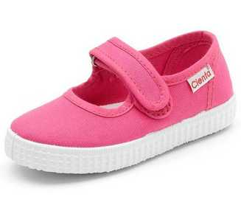
57 | 000 UNI | 23 GRIS |  |  |  |  |  |  |  |  |  |  |  |  |  |  |  |  |  |  |  |  |  |  |  |  |  |  |  |  |  |  | 0 |  | 0.00 €
57 | 000 UNI | 77 MARINE |  |  |  |  |  |  |  |  |  |  |  |  |  |  |  |  |  |  |  |  |  |  |  |  |  |  |  |  |  |  | 0 |  | 0.00 €
 |  |  |  |  |  |  |  |  |  |  |  |  |  |  |  |  |  |  |  |  |  |  |  |  |  |  |  |  |  |  |  |  | 0 |  | 0.00 €
MODELE | MATIERE | COLORIS | 18 | 19 | 20 | 21 | 22 | 23 | 24 | 25 | 26 | 27 | 28 | 29 | 30 | 31 | 32 | 33 | 34 | 35 | 36 | 37 | 38 | 39 | 40 | 41 | 42 | 43 | 44 | 45 | 46 | 47 | QTE | LIV | CA
70 | sans gêne | faux lacet élas |  |  |  |  |  | 10.45 € |  |  |  |  |  |  | 10.70 € |  |  |  |  |  |  |  | 11.50 €
70 | 997 UNI | 167 CITRON |  |  |  |  |  |  |  |  |  |  |  |  |  |  |  |  |  |  |  |  |  |  |  |  |  |  |  |  |  |  | 0 |  | 0.00 €
 | 997 UNI | 02 ROUGE |  |  |  |  |  |  |  |  |  |  |  |  |  |  |  |  |  |  |  |  |  |  |  |  |  |  |  |  |  |  | 0 |  | 0.00 €
 | 997 UNI | 05 BLANC |  |  |  |  |  |  |  |  |  |  |  |  |  |  |  |  |  |  |  |  |  |  |  |  |  |  |  |  |  |  | 0 |  | 0.00 €
 | 997 UNI | 90 LAVANDE |  |  |  |  |  |  |  |  |  |  |  |  |  |  |  |  |  |  |  |  |  |  |  |  |  |  |  |  |  |  | 0 |  | 0.00 €
70 | 997 UNI | 23 GRIS |  |  |  |  |  |  |  |  |  |  |  |  |  |  |  |  |  |  |  |  |  |  |  |  |  |  |  |  |  |  | 0 |  | 0.00 €
70 | 997 UNI | 142 MAQUILLA |  |  |  |  |  |  |  |  |  |  |  |  |  |  |  |  |  |  |  |  |  |  |  |  |  |  |  |  |  |  | 0 |  | 0.00 €
70 | 997 UNI | 46 BEIGE |  |  |  |  |  |  |  |  |  |  |  |  |  |  |  |  |  |  |  |  |  |  |  |  |  |  |  |  |  |  | 0 |  | 0.00 €
70 | 997 UNI | 48 MARINE |  |  |  |  |  |  |  |  |  |  |  |  |  |  |  |  |  |  |  |  |  |  |  |  |  |  |  |  |  |  | 0 |  | 0.00 €
70 | 997 UNI | 52 VIEUX ROSE |  |  |  |  |  |  |  |  |  |  |  |  |  |  |  |  |  |  |  |  |  |  |  |  |  |  |  |  |  |  | 0 |  | 0.00 €
70 | 997 UNI | 155 VERT POM |  |  |  |  |  |  |  |  |  |  |  |  |  |  |  |  |  |  |  |  |  |  |  |  |  |  |  |  |  |  | 0 |  | 0.00 €
 |  |  |  |  |  |  |  |  |  |  |  |  |  |  |  |  |  |  |  |  |  |  |  |  |  |  |  |  |  |  |  |  | 0 |  | 0.00 €
 |  |  |  |  |  |  |  |  |  |  |  |  |  |  |  |  |  |  |  |  |  |  |  |  |  |  |  |  |  |  |  |  | 0 |  | 0.00 €
MODELE | MATIERE | COLORIS | 18 | 19 | 20 | 21 | 22 | 23 | 24 | 25 | 26 | 27 | 28 | 29 | 30 | 31 | 32 | 33 | 34 | 35 | 36 | 37 | 38 | 39 | 40 | 41 | 42 | 43 | 44 | 45 | 46 | 47 | QTE | LIV | CA
70 | 777 UNI DELAVE | 23 GRIS |  |  |  |  |  |  |  |  |  |  |  |  |  |  |  |  |  |  |  |  |  |  |  |  |  |  |  |  |  |  | 0 |  | 0.00 €
70 | 777 UNI DELAVE | 42 VIEUX ROSE |  |  |  |  |  |  |  |  |  |  |  |  |  |  |  |  |  |  |  |  |  |  |  |  |  |  |  |  |  |  | 0 |  | 0.00 €
70 | 777 UNI DELAVE | 01 NOIR |  |  |  |  |  |  |  |  |  |  |  |  |  |  |  |  |  |  |  |  |  |  |  |  |  |  |  |  |  |  | 0 |  | 0.00 €
70 | 777 UNI DELAVE | 02 ROUGE |  |  |  |  |  |  |  |  |  |  |  |  |  |  |  |  |  |  |  |  |  |  |  |  |  |  |  |  |  |  | 0 |  | 0.00 €
70 | 777 UNI DELAVE | 84 BLEU FONCE |  |  |  |  |  |  |  |  |  |  |  |  |  |  |  |  |  |  |  |  |  |  |  |  |  |  |  |  |  |  | 0 |  | 0.00 €
70 | 777 UNI DELAVE | 90 LAVANDE |  |  |  |  |  |  |  |  |  |  |  |  |  |  |  |  |  |  |  |  |  |  |  |  |  |  |  |  |  |  | 0 |  | 0.00 €
70 | 777 UNI DELAVE | 172 BRIQUE |  |  |  |  |  |  |  |  |  |  |  |  |  |  |  |  |  |  |  |  |  |  |  |  |  |  |  |  |  |  | 0 |  | 0.00 €
 |  |  |  |  |  |  |  |  |  |  |  |  |  |  |  |  |  |  |  |  |  |  |  |  |  |  |  |  |  |  |  |  | 0 |  | 0.00 €
 |  |  |  |  |  |  |  |  |  |  |  |  |  |  |  |  |  |  |  |  |  |  |  |  |  |  |  |  |  |  |  |  | 0 |  | 0.00 €
MODELE | MATIERE |  |  |  | 20 | 21 | 22 | 23 | 24 | 25 | 26 | 27 | 28 | 29 | 30 | 31 | 32 | 33 | 34 | 35 | 36 | 37 | 38 | 39 | 40 | 41 | 42 | 43 | 44 | 45 | 46 | 47 | QTE | LIV | CA
70 | 998 BRODERIE |  |  |  |  |  |  | 12.10 € |  |  |  |  |  |  | 13.00 € |  |  |  |  |  |  |  | 13.90 €
70 | 998 BRODERIE | 05 BLANC |  |  |  |  |  |  |  |  |  |  |  |  |  |  |  |  |  |  |  |  |  |  |  |  |  |  |  |  |  |  | 0 |  | 0.00 €
70 | 998 BRODERIE | 41 ROSE PALE |  |  |  |  |  |  |  |  |  |  |  |  |  |  |  |  |  |  |  |  |  |  |  |  |  |  |  |  |  |  | 0 |  | 0.00 €
 |  |  |  |  |  |  |  |  |  |  |  |  |  |  |  |  |  |  |  |  |  |  |  |  |  |  |  |  |  |  |  |  | 0 |  | 0.00 €
 |  |  |  |  |  |  |  |  |  |  |  |  |  |  |  |  |  |  |  |  |  |  |  |  |  |  |  |  |  |  |  |  | 0 |  | 0.00 €
MODELE | MATIERE | COLORIS | 18 | 19 | 20 | 21 | 22 | 23 | 24 | 25 | 26 | 27 | 28 | 29 | 30 | 31 | 32 | 33 | 34 | 35 | 36 | 37 | 38 | 39 | 40 | 41 | 42 | 43 | 44 | 45 | 46 | 47 | QTE | LIV | CA
76 | CHARLES IX | BABIES |  |  |  |  |  | 10.45 € |  |  |  |  |  |  | 11.35 € |  |  |  |  |  |  |  | 12.25 €
 | 997 UNI | 01 NOIR |  |  |  |  |  |  |  |  |  |  |  |  |  |  |  |  |  |  |  |  |  |  |  |  |  |  |  |  |  |  | 0 |  | 0.00 €
 | 997 UNI | 02 ROUGE |  |  |  |  |  |  |  |  |  |  |  |  |  |  |  |  |  |  |  |  |  |  |  |  |  |  |  |  |  |  | 0 |  | 0.00 €
 | 997 UNI | 05 BLANC |  |  |  |  |  |  |  |  |  |  |  |  |  |  |  |  |  |  |  |  |  |  |  |  |  |  |  |  |  |  | 0 |  | 0.00 €
76 | 997 UNI | 23 GRIS |  |  |  |  |  |  |  |  |  |  |  |  |  |  |  |  |  |  |  |  |  |  |  |  |  |  |  |  |  |  | 0 |  | 0.00 €
76 | 997 UNI | 48 MARINE |  |  |  |  |  |  |  |  |  |  |  |  |  |  |  |  |  |  |  |  |  |  |  |  |  |  |  |  |  |  | 0 |  | 0.00 €
76 | 997 UNI | 52 VIEUX ROSE |  |  |  |  |  |  |  |  |  |  |  |  |  |  |  |  |  |  |  |  |  |  |  |  |  |  |  |  |  |  | 0 |  | 0.00 €
76 | 997 UNI | 67 ROSE VIF |  |  |  |  |  |  |  |  |  |  |  |  |  |  |  |  |  |  |  |  |  |  |  |  |  |  |  |  |  |  | 0 |  | 0.00 €
76 | 997 UNI | 88 FUCHSIA |  |  |  |  |  |  |  |  |  |  |  |  |  |  |  |  |  |  |  |  |  |  |  |  |  |  |  |  |  |  | 0 |  | 0.00 €
76 | 997 UNI | 142 MAQUILLA |  |  |  |  |  |  |  |  |  |  |  |  |  |  |  |  |  |  |  |  |  |  |  |  |  |  |  |  |  |  | 0 |  | 0.00 €
 |  |  |  |  |  |  |  |  |  |  |  |  |  |  |  |  |  |  |  |  |  |  |  |  |  |  |  |  |  |  |  |  | 0 |  | 0.00 €
MODELE | MATIERE | COLORIS | 18 | 19 | 20 | 21 | 22 | 23 | 24 | 25 | 26 | 27 | 28 | 29 | 30 | 31 | 32 | 33 | 34 | 35 | 36 | 37 | 38 | 39 | 40 | 41 | 42 | 43 | 44 | 45 | 46 | 47 | QTE | LIV | CA
76 | 777 UNI DELAVE | 154 MANDARINE |  |  |  |  |  |  |  |  |  |  |  |  |  |  |  |  |  |  |  |  |  |  |  |  |  |  |  |  |  |  | 0 |  | 0.00 €
76 | 777 UNI DELAVE | 23 GRIS |  |  |  |  |  |  |  |  |  |  |  |  |  |  |  |  |  |  |  |  |  |  |  |  |  |  |  |  |  |  | 0 |  | 0.00 €
76 | 777 UNI DELAVE | 31 JEAN |  |  |  |  |  |  |  |  |  |  |  |  |  |  |  |  |  |  |  |  |  |  |  |  |  |  |  |  |  |  | 0 |  | 0.00 €
76 | 777 UNI DELAVE | 197 VERT JUNG |  |  |  |  |  |  |  |  |  |  |  |  |  |  |  |  |  |  |  |  |  |  |  |  |  |  |  |  |  |  | 0 |  | 0.00 €
 |  |  |  |  |  |  |  |  |  |  |  |  |  |  |  |  |  |  |  |  |  |  |  |  |  |  |  |  |  |  |  |  | 0 |  | 0.00 €
 |  |  |  |  |  |  |  |  |  |  |  |  |  |  |  |  |  |  |  |  |  |  |  |  |  |  |  |  |  |  |  |  | 0 |  | 0.00 €
MODELE | MATIERE | COLORIS | 18 | 19 | 20 | 21 | 22 | 23 | 24 | 25 | 26 | 27 | 28 | 29 | 30 | 31 | 32 | 33 | 34 | 35 | 36 | 37 | 38 | 39 | 40 | 41 | 42 | 43 | 44 | 45 | 46 | 47 | QTE | LIV | CA
77 | SALOME | VELCRO
77 | 997 UNI | 02 ROUGE |  |  |  |  |  |  |  |  |  |  |  |  |  |  |  |  |  |  |  |  |  |  |  |  |  |  |  |  |  |  | 0 |  | 0.00 €
77 | 997 UNI | 05 BLANC |  |  |  |  |  |  |  |  |  |  |  |  |  |  |  |  |  |  |  |  |  |  |  |  |  |  |  |  |  |  | 0 |  | 0.00 €
77 | 997 UNI | 48 MARINE |  |  |  |  |  |  |  |  |  |  |  |  |  |  |  |  |  |  |  |  |  |  |  |  |  |  |  |  |  |  | 0 |  | 0.00 €
77 | 997 UNI | 109 TILLEUL |  |  |  |  |  |  |  |  |  |  |  |  |  |  |  |  |  |  |  |  |  |  |  |  |  |  |  |  |  |  | 0 |  | 0.00 €
 |  |  |  |  |  |  |  |  |  |  |  |  |  |  |  |  |  |  |  |  |  |  |  |  |  |  |  |  |  |  |  |  | 0 |  | 0.00 €
MODELE | MATIERE | COLORIS | 18 | 19 | 20 | 21 | 22 | 23 | 24 | 25 | 26 | 27 | 28 | 29 | 30 | 31 | 32 | 33 | 34 | 35 | 36 | 37 | 38 | 39 | 40 | 41 | 42 | 43 | 44 | 45 | 46 | 47 | QTE | LIV | CA
76 | 999 LIBERTY |  |  |  |  |  |  | 11.25 € |  |  |  |  |  |  | 12.15 € |  |  |  |  |  |  |  | 13.05 €
76 | 999 LIBERTY | 05 BLANC |  |  |  |  |  |  |  |  |  |  |  |  |  |  |  |  |  |  |  |  |  |  |  |  |  |  |  |  |  |  | 0 |  | 0.00 €
 |  |  |  |  |  |  |  |  |  |  |  |  |  |  |  |  |  |  |  |  |  |  |  |  |  |  |  |  |  |  |  |  | 0 |  | 0.00 €
 |  |  |  |  |  |  |  |  |  |  |  |  |  |  |  |  |  |  |  |  |  |  |  |  |  |  |  |  |  |  |  |  | 0 |  | 0.00 €
MODELE | MATIERE | COLORIS | 18 | 19 | 20 | 21 | 22 | 23 | 24 | 25 | 26 | 27 | 28 | 29 | 30 | 31 | 32 | 33 | 34 | 35 | 36 | 37 | 38 | 39 | 40 | 41 | 42 | 43 | 44 | 45 | 46 | 47 | QTE | LIV | CA
78 | sneakers toile | double velcro |  |  |  |  |  | 12.20 € |  |  |  |  |  |  | 13.10 € |  |  |  |  |  |  |  | 14.00 €
78 | 020 UNI | 02 ROUGE |  |  |  |  |  |  |  |  |  |  |  |  |  |  |  |  |  |  |  |  |  |  |  |  |  |  |  |  |  |  | 0 |  | 0.00 €
78 | 020 UNI | 90 LAVANDE |  |  |  |  |  |  |  |  |  |  |  |  |  |  |  |  |  |  |  |  |  |  |  |  |  |  |  |  |  |  | 0 |  | 0.00 €
 |  |  |  |  |  |  |  |  |  |  |  |  |  |  |  |  |  |  |  |  |  |  |  |  |  |  |  |  |  |  |  |  | 0 |  | 0.00 €
 |  |  |  |  |  |  |  |  |  |  |  |  |  |  |  |  |  |  |  |  |  |  |  |  |  |  |  |  |  |  |  |  | 0 |  | 0.00 €
MODELE | MATIERE | COLORIS | 18 | 19 | 20 | 21 | 22 | 23 | 24 | 25 | 26 | 27 | 28 | 29 | 30 | 31 | 32 | 33 | 34 | 35 | 36 | 37 | 38 | 39 | 40 | 41 | 42 | 43 | 44 | 45 | 46 | 47 | QTE | LIV | CA
78 | sneakers toile | double velcro |  |  |  |  |  | 13.30 € |  |  |  |  |  |  | 14.20 € |  |  |  |  |  |  |  | 15.10 €
78 | 777 UNI DELAVE | 46 BEIGE |  |  |  |  |  |  |  |  |  |  |  |  |  |  |  |  |  |  |  |  |  |  |  |  |  |  |  |  |  |  | 0 |  | 0.00 €
78 | 777 UNI DELAVE | 84 BLEU FONCE |  |  |  |  |  |  |  |  |  |  |  |  |  |  |  |  |  |  |  |  |  |  |  |  |  |  |  |  |  |  | 0 |  | 0.00 €
 |  |  |  |  |  |  |  |  |  |  |  |  |  |  |  |  |  |  |  |  |  |  |  |  |  |  |  |  |  |  |  |  | 0 |  | 0.00 €
MODELE | MATIERE | COLORIS | 18 | 19 | 20 | 21 | 22 | 23 | 24 | 25 | 26 | 27 | 28 | 29 | 30 | 31 | 32 | 33 | 34 | 35 | 36 | 37 | 38 | 39 | 40 | 41 | 42 | 43 | 44 | 45 | 46 | 47 | QTE | LIV | CA
80 | sneakers CUIR | double velcro |  |  |  |  |  |  |  |  |  | 16.00 € |  |  |  |  |  |  | 16.50 €
80 | 044 CUIR BLANC | AR VERT |  |  |  |  |  |  |  |  |  |  |  |  |  |  |  |  |  |  |  |  |  |  |  |  |  |  |  |  |  |  | 0 |  | 0.00 €
 | 047 CUIR BLANC | AR ROUGE |  |  |  |  |  |  |  |  |  |  |  |  |  |  |  |  |  |  |  |  |  |  |  |  |  |  |  |  |  |  | 0 |  | 0.00 €
 | 048 CUIR BLANC | AR ROSE |  |  |  |  |  |  |  |  |  |  |  |  |  |  |  |  |  |  |  |  |  |  |  |  |  |  |  |  |  |  | 0 |  | 0.00 €
 | 057 CUIR BLANC | AR GLITTER ARGENT |  |  |  |  |  |  |  |  |  |  |  |  |  |  |  |  |  |  |  |  |  |  |  |  |  |  |  |  |  |  | 0 |  | 0.00 €
 |  |  |  |  |  |  |  |  |  |  |  |  |  |  |  |  |  |  |  |  |  |  |  |  |  |  |  |  |  |  |  |  | 0 |  | 0.00 €
 |  |  |  |  |  |  |  |  |  |  |  |  |  |  |  |  |  |  |  |  |  |  |  |  |  |  |  |  |  |  |  |  | 0 |  | 0.00 €
MODELE | MATIERE | COLORIS | 18 | 19 | 20 | 21 | 22 | 23 | 24 | 25 | 26 | 27 | 28 | 29 | 30 | 31 | 32 | 33 | 34 | 35 | 36 | 37 | 38 | 39 | 40 | 41 | 42 | 43 | 44 | 45 | 46 | 47 | QTE | LIV | CA

Photos
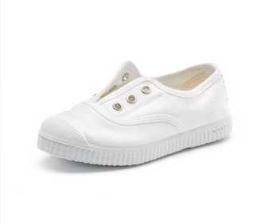

 |  | 70 997 05

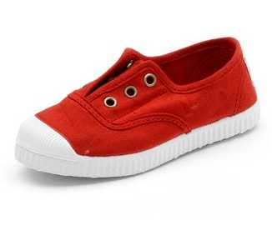

70 997 02

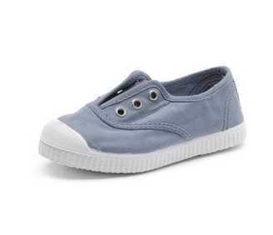
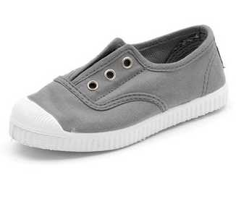

70 997 90 |  | 70 997 23

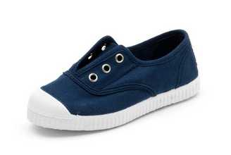
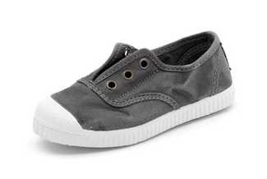

70 997 48 |  | 70 777 23

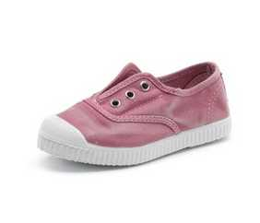

 |  | 70 777 42

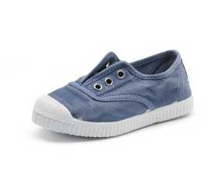
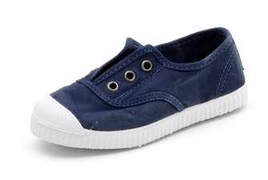

70 777 84
 |  | 70 777 90

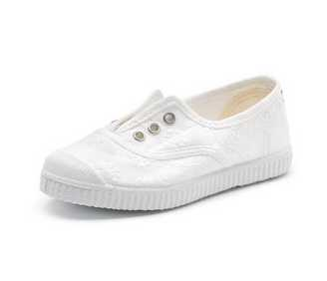
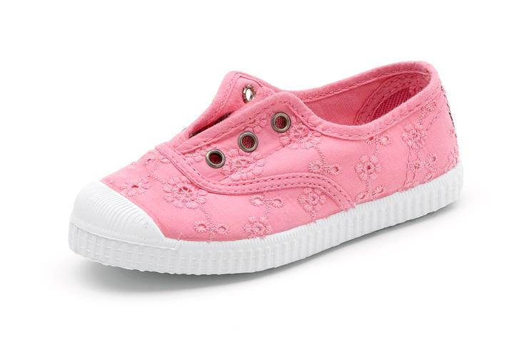

70 998 05 |  |  | 70 998 41

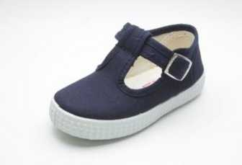
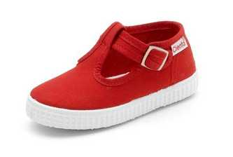

51 000 02 |  | 51 000 77

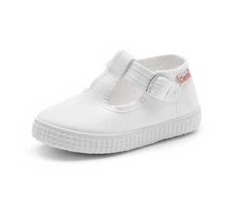
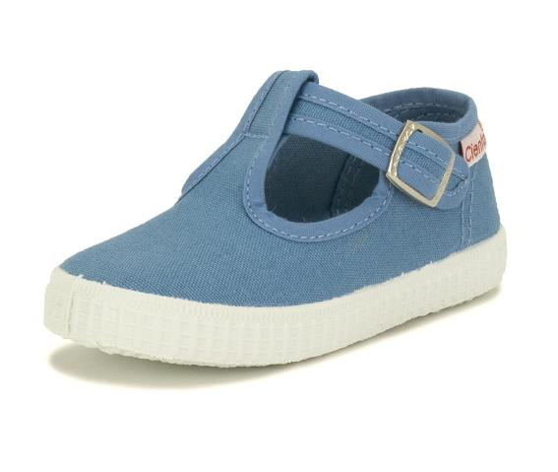

51 000 05

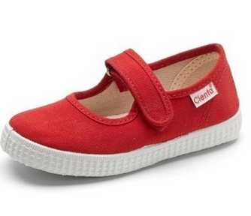
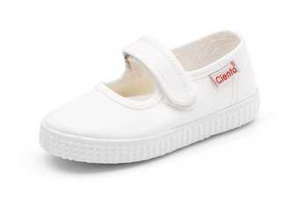

56 000 02 |  | 56 000 05

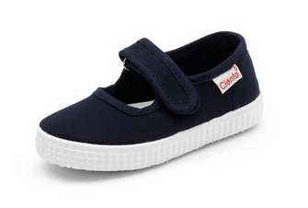

56 000 12 |  | 56 000 77

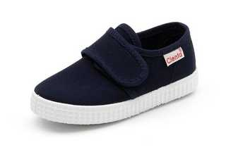
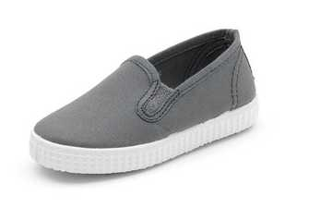

57 000 77 |  | 57 000 23

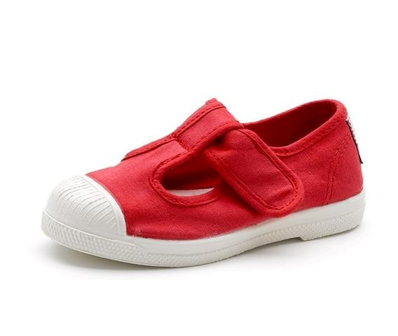

 | 7799702

